关系图
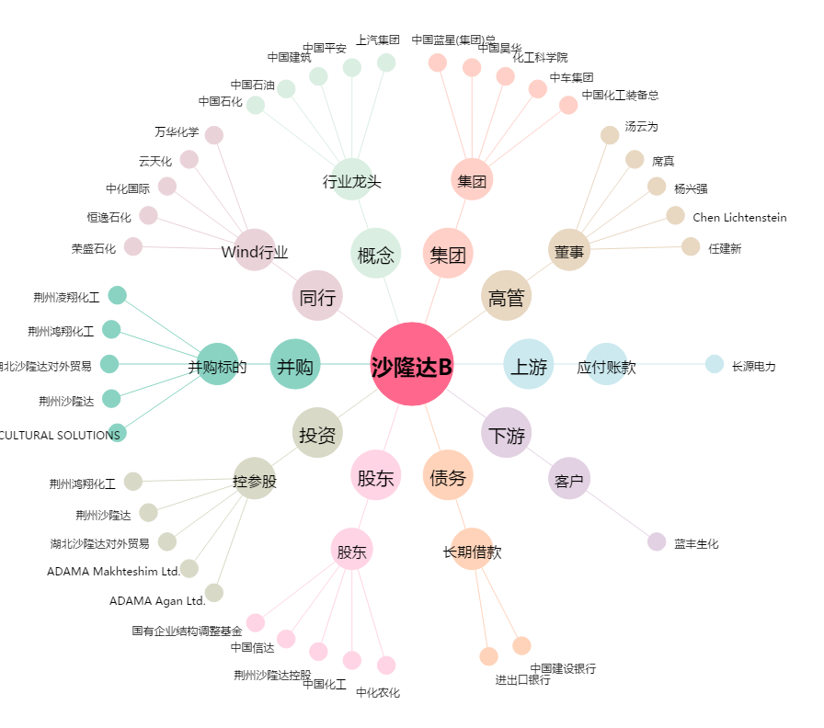
沙隆达B[200553.SZ] - 关系概览图

